상품제안서
BIC Round 리사이클 플라스틱 360도 인쇄 볼펜 | 상품코드: S43811

 |  |  |  |  |  |  | 02-713-8555 | www.synergygift.co.kr
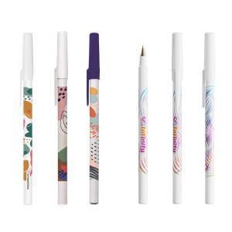 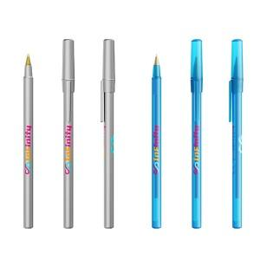 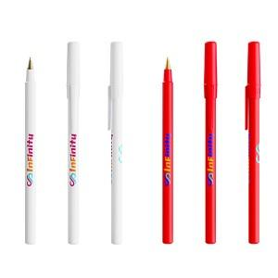

【상세/제작정보】 | - 실크1도 인쇄 무료,<br>- 360도 인쇄 옵션 (digital printing)<br>- 믹스앤매치 옵션 ( 부분별 색상 혼합 가능 Mix &amp; Match ) <br>- Ecolutions® 옵션 ( 리사이클 소재 98% )

【인쇄/포장옵션】 | 실크, 360도컬러 / 포장불가능

【공급단가】 | 수량 | 1,000~ | 2,000~ | 3,000~ | 5,000~ | 10,000~
*VAT별도 | 일반형 | 990원 | 970원 | 940원 | 890원 | 860원
 | 리사이클소재 | 1,250원 | 1,220원 | 1,180원 | 1,120원 | 1,090원
 | 믹스앤매치 | 1,250원 | 1,220원 | 1,180원 | 1,120원 | 1,090원

【상품 URL】 | https://www.synergygift.co.kr:443/src/goods_detail.php?gdno=43811

